상품제안서
갤러리 유디스크 2.0 USB메모리(8~64G) | 상품코드: S39322

 |  |  |  |  |  |  | 02-713-8555 | www.synergygift.co.kr
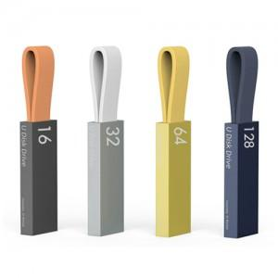

【상세/제작정보】 | <p><span style="font-size: 14pt;">※ 용량 4G, 128G 희망시 별도문의 바랍니다.</span></p><p><span style="font-size: 18.6667px;">※ 싸바리박스 +600원 추가(부가세별도)</span></p>

【인쇄/포장옵션】 | 레이저, 풀칼라 / 포장지포장

【공급단가】 | 수량 | 50~ | 100~ | 500~ | 1,000~ | 3,000~
*VAT별도 | 8G | 5,560원 | 5,430원 | 5,210원 | 5,070원 | 4,940원
 | 16G | 6,930원 | 6,760원 | 6,480원 | 6,320원 | 6,150원
 | 32G | 9,310원 | 9,090원 | 8,720원 | 8,490원 | 8,270원
 | 64G | 10,790원 | 10,530원 | 10,100원 | 9,840원 | 9,580원

【상품 URL】 | https://www.synergygift.co.kr:443/src/goods_detail.php?gdno=39322

